Sayfa1
Cu2+(sulu) + H2O(s) ®Cu(k) + 2H+(sulu) +1/2 O2(g)
Yukarıda verilen sulu bakır (II) sülfat (CuSO4) çözeltisinin elektroliz reaksiyonuna göre 100 cm3 çözelti elektroliz edildiğinde
standart sıcaklık ve basınçta açığa çıkan O2 gazının hacmi 112 cm3’dür. 1,0 L çözelti içindeki CuSO4’ın gram miktarı aşağıdakilerden hangisidir?
(Bakır sülfatın mol kütlesi 159,5 g mol–1 dir ve suda %100 iyonlarına ayrışır.)
 | Vç | 100 | cm3 |  | 100 cm3 | CuSO4 çözeltisi için
 | V_O2 | 112 | cm3
 | M_CuSO4 | 159.5 | g/mol |  | n_O2= | PV/(RT)
 |  |  |  |  |  | 0.0050031269543
Normal Şartlar | P= | 1 | atm
 | T= | 273 | K |  | 1 L | CuSO4 çözeltisi için
 | R= | 0.082 |  |  | n_O2 | 0.050031269543
 |  |  |  |  | n_CuSO4 | 0.10006253909
 |  |  |  |  | m_CuSO4 | 15.959974984

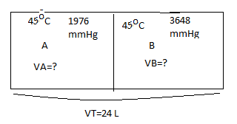
Gazlar_S5
İki bölüme ayrılmış bir kabın bir bölümünde 45°C’de 1976 mmHg basınca sahip A ideal gazı,
diğer bölümünde ise aynı sıcaklıkta ve 3648 mmHg basınca sahip B ideal gazı bulunmaktadır.
Gazların tamamen karışması sağlandıktan sonra A’nın mol kesri 0,54 olarak belirlenmiştir.
Kabın toplam hacmi 24 L olduğuna göre, kabın her bir bölümünün hacmi (L) aşağıdakilerden hangisidir?

P_A= | 1976 | mmHg | n_A= | P_A*V_A/(R*T)
P_B= | 3648 | mmHg | n_B= | P_B*V_B/(R*T)

V_T= | V_A+V_B |  | V_A= | 24-V_B

V_T= | 24 | L | x_A= | n_A/(n_A+n_B)
x_A= | 0.54 |  | x_A= | (P_A*V_A)/(P_A*V_A+P_B*V_B)
 |  |  | 0.54= | 1976*(24-V_B)/[1976*(24-V_B) + 3648*V_B ]
 |  |  | 0.54= | (47424-1976*V_B) [47424-1976*V_B+3648*V_B]
 |  |  | -21815.04 |  | -2878.88
 |  |  | V_B= | 7.5776135164
 |  |  | V_A= | 16.422386484

Gazlar_S6
298 K’de 100 g kütleli bir gaz örneği, kütlece % 46 N2, %37 O2 ve %17 CO2 içermektedir.
Bu karışımdaki O2’nin kısmi basıncı 1,8 atm olduğuna göre
gazın toplam basıncı (atm) aşağıdakilerden hangisidir?

T= | 298 | K |  | P_O2= | 1.8 | atm
m_T= | 100 | g
 | % miktar | M_A= |  | n_i= | x_i=
N2= | 46 | 28 | g/mol | 1.64 | 0.51410658307
O2= | 37 | 32 | g/mol | 1.16 | 0.36363636364 | x_O2= | 0.36363636364
CO2= | 17 | 44 | g/mol | 0.39 | 0.12225705329
Toplam= | 100 |  | n_T= | 3.19 |  | P_O2= | x_O2*P_T
 |  |  |  |  |  | P_T= | 4.95

Gazlar_S7_a)
Ne gazının (MNe = 20,2 g mol–1) hız ortalamasının,
25°C’deki Ar gazının (MAr =
39,9 g mol–1) hız kareleri ortalamasının kareköküne
eşit olduğu sıcaklık (K) aşağıdakilerden hangisidir? |  |  |  |  |  |  |  | T= | 162.8254403 | K
M_Ar= | 39.9 | g/mol
M_Ne= | 20.2 | g/mol
T_Ar= | 298 | K
T_Ne= | ?

Gazlar_S7 b)
Ne gazının (MNe = 20,2 g mol–1) hız kareleri ortalaması
nın karekökünün, 0°C’deki Ar gazının (MAr =
39,9 g mol–1) hız kareleri ortalamasının kareköküne
eşit olduğu sıcaklık (K) aşağıdakilerden hangisidir?
M_Ar= | 39.9 | g/mol
M_Ne= | 20.2 | g/mol
T_Ar= | 273 | K |  |  |  | T= | 138.21052632
T_Ne= | ?

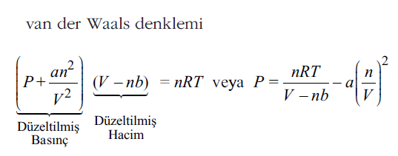
Gazlar_S8 a)
H2 gazının kritik sabitleri Pc=12,8 atm, Vc=0,070 L mol–1
ve Tc=33,3 K olarak verildiğine göre H2’nin van der Waals
sabitleri a (atm L2 mol–2) ve b’nin (cm3 mol–1) sayısal de-
ğerleri aşağıdakilerden hangisidir?
P_c= | 12.8 | atm
V_c= | 0.07 | L/mol |  |  | V_c=3b
T_c= | 33.3 | K |  |  | b= | 23.333333333 | cm3/mol
R= | 0.082 | L*atm/(mol K) |  |  | a= | 0.18816 | atmL^2/mol^2
Gazlar_S8 b)
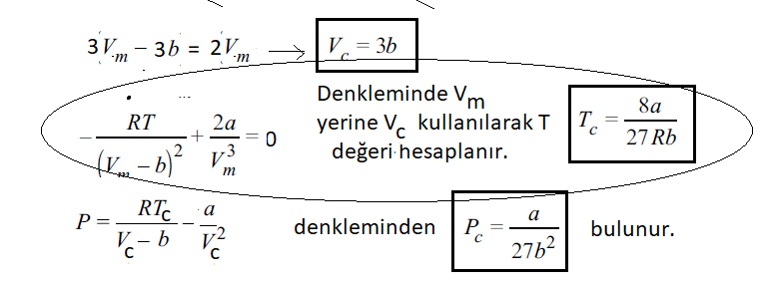
van der Waals denkleminde kritik değerleri nasıl formülüze edersiniz?

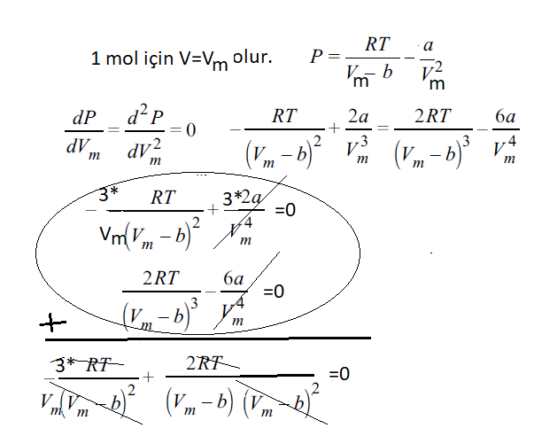

Gazlar_S9
van der Waals denklemine uyan bir gaz için a sabiti
7,51 atm L2 mol–2’dir. 290 K ve 39,5 atm’de hacmi
0,42 L mol–1 olan bu gaz için b (L mol–1) sabitinin ve
sıkıştırılabilme faktörünün (Z) sayısal değerleri aşağıdakilerden
hangisidir? |  |  |  |  | Vm-b= | 0.28973960132
a= | 7.51 | atm L^2/mol^2 |  |  | b= | 0.13026039868
T= | 290 | K
P= | 39.5 | atm |  |  | Z= | 0.7
V= | 0.42 | L

